Hoja1
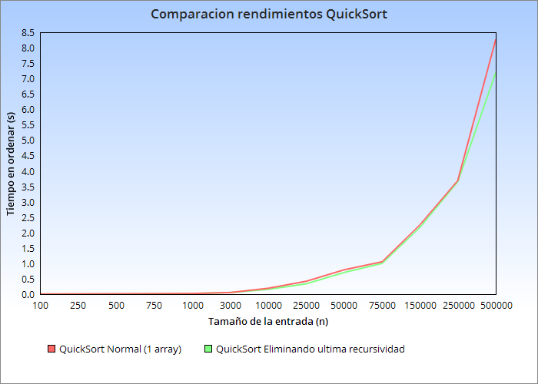
InsertionSort (2 arrays)
Numero de vectores entrada |  | Tiempo (s) |  | InsertionSort (1 array)
100 |  | 3.045E-04 |  | Numero de vectores entrada | Tiempo (s) |  | Modificacion 1
250 |  | 0.0018123 |  | 100 | 0.0027021
500 |  | 0.0065536 |  | 250 | 0.0101628 |  | Para un (n=5000)
750 |  | 0.0080074 |  | 500 | 0.0348701 |  | c | Tiempo (s)
1000 |  | 0.008883 |  | 750 | 0.074658 |  | 6 | 7.41301
3000 |  | 0.0187406 |  | 1000 | 0.132517 |  | 8 | 6.25910
10000 |  | 0.0844579 |  | 3000 | 1.178925 |  | 12 | 5.6899337
25000 |  | 0.5225944 |  | 10000 | 13.496356 |  | 14 | 4.0797792
50000 |  | 1.9174764 |  | 25000 | 86.6580804 |  | 16 | 4.6964763
75000 |  | 4.5077017 |  |  |  |  | 18 | 3.2604723
150000 |  | 20.8292873 |  |  |  |  | 20 | 4.1997313
200000 |  | 41.852950 |  |  |  |  | 22 | 3.7568708
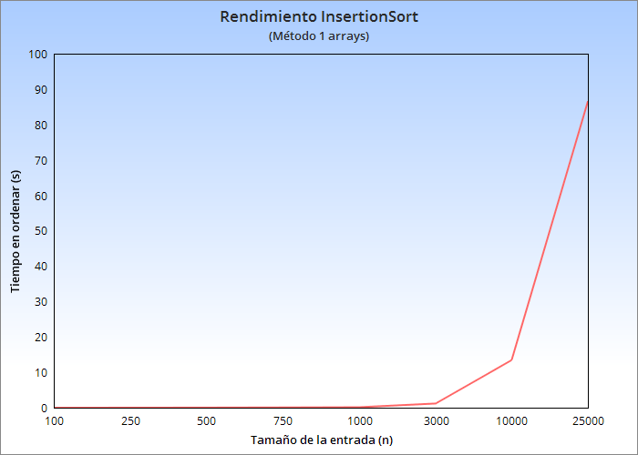
 |  |  |  |  |  |  | 24 | 5.6988022
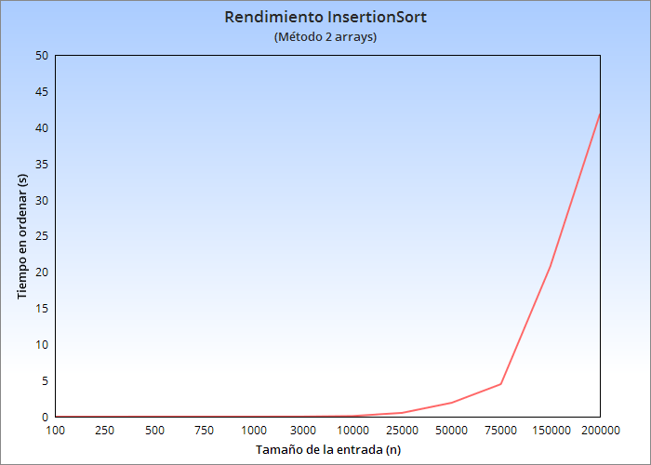
 |  |  |  |  |  |  | 26 | 6.1264174
 |  |  |  |  |  |  | 28 | 7.3275094
º
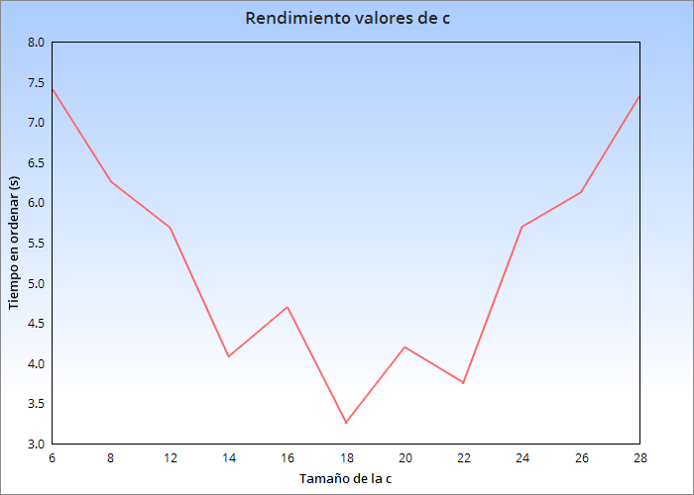

 |  |  |  |  |  | Modificacion 2

 | Quicksort 2 arrays |  |  |  | QuickSort 1array | (QS 1 Array) Sin recursion
 | Numero de vectores entrada |  | Tiempo (s) | Numero de vectores entrada | Tiempo (s) | Tiempo (s)
 | 100 |  | 0.0000899 | 100 | 0.0032853 | 0.0032021
 | 250 |  | 0.0003398 | 250 | 0.006645 | 0.0056899
 | 500 |  | 0.000615 | 500 | 0.0098142 | 0.0099036
 | 750 |  | 0.000991 | 750 | 0.0140403 | 0.0159019
 | 1000 |  | 0.001076 | 1000 | 0.0192969 | 0.0187306
 | 3000 |  | 0.001700 | 3000 | 0.0526399 | 0.0519504
 | 10000 |  | 0.004005 | 10000 | 0.1906444 | 0.1545994
 | 25000 |  | 0.007527 | 25000 | 0.4179885 | 0.3351359
 | 75000 |  | 0.019877 | 50000 | 0.7902687 | 0.7032329
 | 150000 |  | 0.026680 | 75000 | 1.051461 | 0.9990843
 | 300000 |  | 0.049218 | 150000 | 2.2563694 | 2.1733366
 | 500000 |  | 0.078823 | 250000 | 3.6968388 | 3.658766
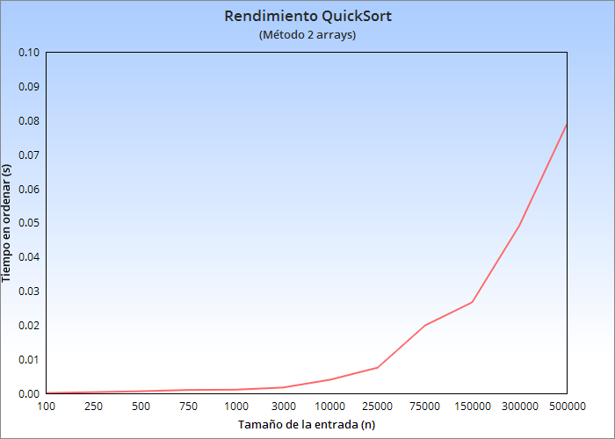
 |  |  |  | 500000 | 8.2752906 | 7.200338

